Cuarta pregunta
 | Demanda anuales
Mes | 2014 | 2015 | 2016
Enero | 80 | 85 | 105
Febrero | 70 | 85 | 85
Marzo | 80 | 93 | 82
Abril | 90 | 95 | 95
Mayo | 113 | 125 | 131
Junio | 110 | 115 | 120
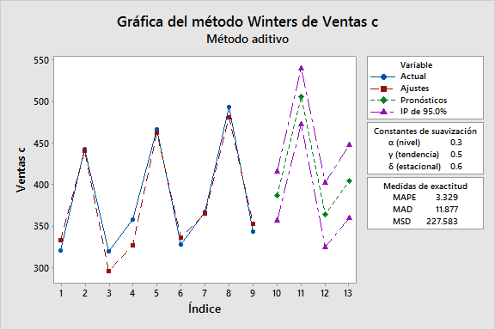
Julio | 100 | 102 | 113
Agosto | 120 | 125 | 130
Setiembre | 85 | 90 | 95
Octubre | 77 | 78 | 85
Noviembre | 75 | 82 | 83
Diciembre | 82 | 78 | 80

Ventas c |  | Método de Winters para Ventas c |  | Descomposición de series de tiempo para Ventas c | Promedio móvil de Ventas c
320
443 |  | Método aditivo |  | Modelo aditivo | Datos Ventas c
319 |  |  |  |  | Longitud 9
358 |  |  |  |  | Número de valores faltantes 0
467 |  | Datos Ventas c |  | Datos Ventas c
328 |  | Longitud 9 |  | Longitud 9
367 |  |  |  | Número de valores faltantes 0 | Promedio móvil
494
343 |  | Constantes de suavización |  |  | Longitud 3
 |  |  |  | Ecuación de tendencia ajustada
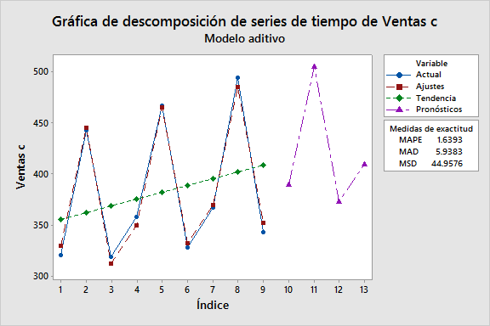
 |  | α (nivel) 0.3
 |  | γ (tendencia) 0.5 |  | Yt = 348.57 + 6.708×t | Medidas de exactitud
 |  | δ (estacional) 0.6
 |  |  |  |  | MAPE 13.60
 |  |  |  | Índices estacionales | MAD 53.62
 |  | Medidas de exactitud |  |  | MSD 3691.21
 |  |  |  | Período Índice
 |  | MAPE 3.329 |  | 1 -26.1667
 |  | MAD 11.877 |  | 2 82.8333 | Pronósticos
 |  | MSD 227.583 |  | 3 -56.6667
 |  |  |  |  | Período Pronóstico Inferior Superior
 |  |  |  |  | 10 401.333 282.255 520.412
 |  | Pronósticos |  | Medidas de exactitud | 11 401.333 282.255 520.412
 |  |  |  |  | 12 401.333 282.255 520.412
 |  | Período Pronóstico Inferior Superior |  | MAPE 1.6393 | 13 401.333 282.255 520.412
 |  | 10 386.243 357.145 415.341 |  | MAD 5.9383
 |  | 11 506.601 473.200 540.002 |  | MSD 44.9576
 |  | 12 363.440 324.811 402.068
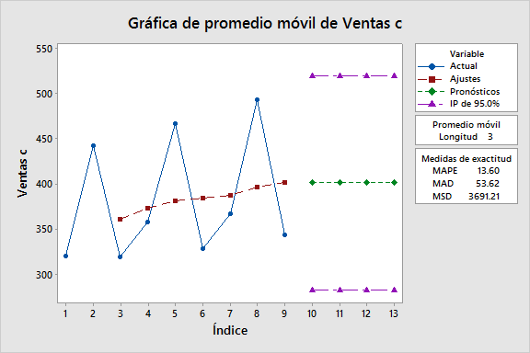
 |  | 13 404.006 359.551 448.461
 |  |  |  | Pronósticos

 |  |  |  | Período Pronóstico
 |  |  |  | 10 389.486
 |  |  |  | 11 505.194
 |  |  |  | 12 372.403
 |  |  |  | 13 409.611

